Table 5
3.9
3.7
2.9
2.7
1.4
1.1
수요측면에서는 펜트업 효과에 힘입어 서비스 소비를 중심으로 민간소비가 회복세를 이어가 면서 성장세 둔화에 따른 물가상승압력 축소를 완화할 것으로 예상된다. 금리상승, 실질구매력 저하 등으로 민간소비의 회복 속도도 차츰 완만 해지겠지만 코로나19 이후 누적된 가계의 초과 저축은 민간소비에 미치는 부정적 영향을 일부 완충할 것으로 보인다.92) 한편 단기 기대인플레이션율이 4%대의 높은 수 준을 유지하는 가운데 정액급여를 중심으로 임 금 상승세가 지속되고 있어 물가-임금 간 상호 작용 강화 가능성에 여전히 유의할 필요도 있다. 국내 물가가 대외 여건에 크게 영향받는 가운데 성장경로에 불확실성도 상당한 만큼 향후 물가 전망 관련 리스크는 높은 것으로 판단된다. 국 | 큼 향후 국내 물가에 영향을 미치는 주요 대내외 리스크 요인을 주의깊게 살펴볼 필요가 있다. 성장 하방압력 확대 국내경제는 민간소비의 양호한 회복에 힘입어 잠재수준을 상회하는 성장세를 이어왔으나 최 근 들어 수출 증가세가 빠르게 둔화되면서 성장 의 모멘텀이 약화되고 있다. 향후 주요국 경제 의 성장세가 크게 둔화되는 가운데 대외수요의 71 위축이 우리 경제의 수출과 투자에 부정적 영향 을 미칠 것으로 보인다. 또한 대외여건 악화에 더해 국내에서는 금리상승의 영향이 가시화되 면서 성장에 대한 추가적인 하방압력으로 작용 할 여지가 있다. 그림 III-3. 내년 경제전망1) 및 주요국 종합 PMI
제원자재가격은 글로벌 수요 둔화의 영향을 받
겠으나 지정학적 긴장 고조 등에 따라 공급여건 이 악화될 경우 반등하며 불안한 모습이 재연될 수 있다. 원/달러 환율도 미 연준의 통화정책 긴축속도 기대 변화 및 이에 따른 국제금융시장 반응 정도에 따라 재급등하며 물가상승압력을 높일 가능성이 있다. 반면 금리상승에도 완만한 회복세를 지속하고 있는 민간소비가 글로벌 경 기 하락, 주택경기 부진 등으로 빠르게 위축될 경우 수요측 물가상승압력이 약화될 가능성도 상존한다. |  | 2022년 7월 전망 2022년 10월 전망 (%) (%) 5 5 4 4 3 3 2 2 1 1 0 0 | 미국 유로지역 중국 70 70 65 65 60 60 55 55 50 50 45 45 40 40
전세계 선진국 신흥국 21.1 7 22.1 7
앞으로 국내 물가상승률은 점차 낮아지겠으나 여전히 상당기간 물가안정 목표수준을 큰 폭 상 회하는 높은 수준을 지속할 것으로 예상된다. 아 울러 대내외 여건 변화로 인한 불확실성이 큰 만 | 주: 1) IMF WEO 기준 자료: IMF, Bloomberg
92) 2020년 🕔후 가계의 누적 초과 저축 규모는 2021년 민간소비의 약 10% 수준으로 추정되고 있다. 보다 자세한 내용은 「향후 재화, 서비스, 해외소비의 회복경로 점검」(BOK 🕔슈노트 제2022-41호, 2022년 10월)을 참고하기 바란다.

Table 9
6
4
2
1
1
그림 III-9. 주요 투자은행의 연준 최종 정책금리 수준 전망1) |  | 그림 III-10. 미국 물가 및 고용지표
(기관수) (기관수) 7 7 6 6 5 5 4 4 3 3 2 2 1 1 0 0 4.50~4.75 4.75~5.00 5.00~5.25 5.25~5.50 5.50~5.75 |  | 100 50 0 -50 -100 |  | 비농업부문 취업자수 증감(좌축) 근원 CPI 상승률(우축) 근원 CPI 서비스가격 상승률(우축) (전기대비, 만 명) (전년동기대비, %) 8 7 6 5 4 3 2 75 1 0
주: 1) 11월 23일 기준 자료: 주요 14개 투자은행 | 21.1 7 22.1 7 자료: 미국 노동 통계청
연준도 향후 추가 긴축의 강도와 긴축기조 유지 기간을 결정하는 데 있어 불확실성이 매우 큰 것으로 평가하고 있다. 특히 노동시장의 과열과 고인플레이션 지속으로 보다 제약적인 통화정 책 운영이 요구됨에 따라 경기의 연착륙 가능성 은 더욱 낮아진 상황이다.102) 이에 따라 연준은 시장의 조기 긴축 중단에 대한 기대형성을 차단 103)하기 위해 노력하면서 누적된 금리인상이 경 제활동 및 금융상황 전반에 미치는 포괄적 영향 을 확인하면서 판단하겠다는 신중한 입장을 견 지하고 있다. |  |  | 그림 III-11. 미국 경기침체 확률 전망1) 및 장단기금리차 (10년-2년) 미 국채 장단기금리차(10년-2년)(좌축) 미국 1년 🕔내 경기침체 확률(우축) (bp) (%) 100 70 80 60 60 40 50 20 40 0 -20 30 -40 20 -60 10 -80 -100 0 22.1 4 7 10
주: 1) 투자은행, 연구소 등 주요기관의 경기침체 확률 전망 중간값 자료: Bloomberg
100) “...the risk of doing too little outweighs the risk of doing too much.”(11월 FOMC 기자간담회) 101) 다만 🕔 경우 높은 강도의 통화긴축으로 인플레🕔션🕔 조기에 진정되겠으나, 경기가 빠르게 하락하면서 하반기에는 정책금리가 조기에 인하될 가능성도 제시하였다. 102) 금융시장에서도 높아진 경기침체 가능성을 반영하여 장단기금리차의 역전폭🕔 확대되었으며, 주요 투자은행과 기관들도 경기침체 확률🕔 높아진 것으로 평가하였다. 103) “So people, when they hear lags, they think about a pause. It's very premature in my view to think about or be talking about pausing our rate hike. We have a ways to go, our policy, we need ongoing rate hikes to get to that level of sufficiently restrictive.”(11월 FOMC 기자간담회)

Table 10
연준 통화정책과 경제지표 변화에 대한 시장의 |  | 그림 III-12. 글로벌 금융스트레스지수(FSI)1)
민감도가 매우 높은 만큼 향후 정책금리 인상경
로와 관련 지표의 흐름이 시장의 예상에서 벗어 나는 경우 국제금융시장의 변동성이 크게 확대 될 수 있다. 최종 정책금리 수준이 예상보다 높 아지거나 긴축이 장기간 지속되는 경우 금리가 추가 상승하고 달러화 강세가 심화되는 가운데 위험회피심리가 강화되면서 주가·신용물·신흥 국 통화 등 위험자산 전반이 약세를 나타낼 것 으로 예상된다. 특히 신흥국에서는 자본유출압 76 력이 확대되면서 금융시장 불안이 현실화될 가 능성이 있다. 한편, 연준의 긴축이 조기에 종료 되는 경우에는 제약적 금융여건이 완화될 수 있 겠으나, 경기침체에 대한 우려도 확산될 경우에 는 위험자산에 대한 투자심리가 역시 악화될 가 능성도 상존하고 있다. 국내 금융·외환 시장에서도 국제금융시장에서 |  | 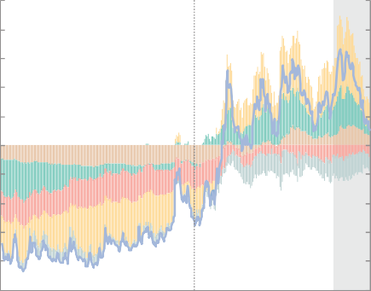 신용 스프레드 주가(P/B비율) 자금조달 여건 금융시장 변동성 안전자산 선호 FSI 5 5 4 4 3 3 2 2 1 1 0 0 -1 -1 -2 -2 -3 -3 -4 -4 -5 -5 21.1 7 22.1 7 주: 1) 금융스트레스지수(FSI)가 양수(음수)🕔면 전체 기간 중 평균보다 금융시장의 체계적 스트레스가 높음(낮음)을 의미 자료: Office of Financial Research 그림 III-13. 외국인 증권투자자금 순유입액1) 및 금리·환율 변동성1)2) 외국인 채권투자자금 순유입액(좌축) 외국인 주식투자자금 순유입액(좌축)
의 리스크 전개양상에 영향받으며 변동성이 확 대될 가능성이 있다. 단기자금·채권 시장에서 |  |  | 국고채(3년물) 금리 변동성(우축) 원/달러 환율 변동성(우축) (조 원) (bp, 원)
의 유동성 사정 악화, 국내 경기둔화 우려 등으 로 투자심리가 크게 위축되어 있어 시장이 외부 충격에 취약한 만큼 예상치 못한 국제금융시장 상황 변화에 따라 주요 가격변수의 변동성이 확 대되고 일부 경제주체의 자금 조달에 차질이 발 생할 수 있다. 달러화 강세가 심화되거나 신흥 시장국에서 금융불안이 발생하는 경우에는 원/ 달러 환율이 가파르게 상승하며 외환부문의 불 안이 재연되거나 외국인 투자자금이 유출될 가 능성도 있다. 따라서 향후 연준 통화정책에 영 향을 미칠 수 있는 주요 지표의 흐름, 국내외 시 장에서의 통화정책 관련 기대 변화를 계속 주의 깊게 살필 필요가 있다. | 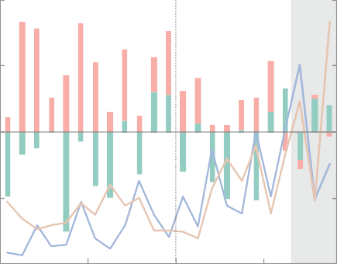 12 40 6 30 0 20 -6 10 -12 0 21.1 7 22.1 7 주: 1) 2022년 11월은 23일 기준 2) 월 중 표준편차 자료: 한국은행, 금융감독원, 코스콤, 금융투자협회

Table 11
강원도 PF-ABCP
관련 이슈 (9월 28일)
단기자금 및 신용채권 시장 불안 최근 국내외 통화정책 긴축 등의 영향으로 금융 시장 변동성과 신용 경계감이 높아진 상황에서 국내 우발요인이 가세하며 자금시장과 채권시 장에서 유동성 사정이 악화되었다104). 10월 중 자금시장에서는 강원도 PF-ABCP 관련 이슈 이 후 부동산금융 관련 리스크가 부각되며 증권사 의 유동성 사정에 대한 우려가 확산되었다. 이 에 따라 PF-ABCP 및 이에 대한 익스포져가 높 은 증권사 CP를 중심으로 발행이 급속히 위축 되고 CP금리도 가파르게 상승하는 등 단기자금 시장이 불안한 모습을 나타내었다. |  |  |  | 채권시장에서도 금리상승 국면에서 신용도와 유동성이 낮은 신용채권에 대한 투자수요가 줄 어들고 공사채·은행채 등 우량 신용채권 발행 급증으로 수급부담이 커진 가운데 강원도 PF- ABCP 관련 이슈로 신용 경계감이 확산되면서 시장 전반의 위축이 심화되었다. 발행시장에서 회사채, 여전채를 중심으로 신규·차환 발행에 어려움을 겪었으며 유통시장에서는 비우량채 권을 중심으로 거래량이 크게 감소하였다. 이에 따라 회사채 등 신용물의 신용스프레드(국고채 77 3년물 대비)는 코로나19 위기시 고점을 넘어 장 기 시계열 평균을 상당폭 상회하는 수준까지 확 대되었다.
그림 III-14. CP스프레드1) 및 PF-ABCP 스프레드2) 그림 III-15. 신용채권 스프레드1)
350 300 250 200 150 100 50 0 -50 | CP 스프레드(좌축) PF-ABCP 스프레드(우축) (bp) (bp) | 600 500 400 300 200 100 0 -100 |  | 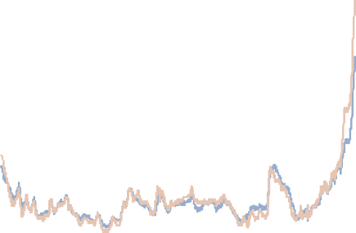 240 200 160 120 80 40 | 회사채(AA-) 카드채(AA) 평균 평균±3표준편차 (bp) (bp) | 240 200 160 120 80 40
22.1 2 3 4 5 6 7 8 9 10 11 주: 1) CP(A1, 91일물)-통안증권(91일물) 2) PF-ABCP(A1, 91일물)-CP(A1, 91일물) 자료: 한국은행, 금융투자협회, 연합인포맥스 |  |  | 0 0 12 13 14 15 16 17 18 19 20 21 22 주: 1) 국고채 3년 대비 2) 평균 표준편차(회사채)는 2012~2021년 기준 자료: 금융투자협회
104) 🕔와 관련한 보다 자세한 논의는 「참고 Ⅰ-1. 최근 단기금융·채권 시장 불안의 파급과정 및 현 상황 평가」를 참고하기 바란다.

